список3
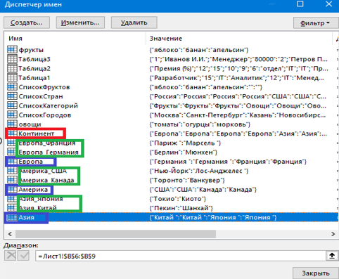
Континент | Страна | Город | клиент |  |  |  | Практический пример зависимого списка в деле с 3 уровнями
Европа | Германия | Берлин | Иванов | Европа | Германия | Марсель
Европа | Германия | Мюнхен | Иванов | Азия | Япония | Токио | 1 | создаем диапазоны
Европа | Франция | Париж | Петров | Америка | Канада | Ванкувер | 2 | Первый список (Континент):
Европа | Франция | Марсель | Петров | Америка | США | Нью-Йорк |  |  | Выберите ячейку E1.-“Данные” -> “Проверка данных”.
Азия | Китай | Пекин | Сидоров | Европа | Германия | Берлин |  |  | Тип данных: “Список”- Источник: =Континенты
Азия | Китай | Шанхай | Сидоров | Америка | США | Нью-Йорк | 3 | Второй список (Страна):
Азия | Япония | Токио | Смирнов | Америка | США | Нью-Йорк |  |  | Выберите ячейку F1- “Данные” -> “Проверка данных”.
Азия | Япония | Киото | Смирнов | Америка | США | Нью-Йорк |  |  | Тип данных: “Список” , Источник: =ДВССЫЛ(E1)
Америка | США | Нью-Йорк | Кузнецов | Америка | США | Нью-Йорк | 4 | Третий список(Город)
Америка | США | Лос-Анджелес | Кузнецов | Америка | США | Нью-Йорк |  |  | Выберите ячейку G1.-“Данные” -> “Проверка данных”.
Америка | Канада | Торонто | Васечкин | Америка | США | Нью-Йорк |  |  | Тип данных: “Список”- Источник: =ДВССЫЛ(E1&"_"&F1)
Америка | Канада | Ванкувер | Васечкин | Америка | США | Нью-Йорк
 |  |  |  | "= Континент
списки: |  |  |  |  | "=ДВССЫЛ(F2) |  |  |  |  | В английской версии используйте: =INDIRECT(E1)
Континент A2:A13 |  |  |  |  |  | "=ДВССЫЛ(E1&"_"&F1)
 | Европа B2:B5
 | Азия B6:B9
 | Америка B10:B13
 |  | Европа_Германия C2:C3
 |  | Европа_Франция C4:C5
 |  | Азия_Китай C6:C7
 |  | Азия_Япония C8:C9
 |  | Америка_США C10:C11
 |  | Америка_Канада C12:C13

